Solicitud gráfica
 | Área: | Matemáticas |  |  | Fecha:
 | Grado: | 10
 | Título del tema: | Las razones trigonométricas para cualquier ángulo |  |  | ¿Cuaderno de estudio o recurso? | Recurso
 | Editor: |  |  |  | Motor del recurso | M101

 | Código guión o recurso: | MA_10_02_CO_REC210 | ← Para determinar este código, visite la hoja de Ayuda
 |  |  |  |  | ESPECIFICACIÓN DE ARCHIVOS A ENTREGAR
Núm. | Archivo Shutterstock o ruta en web | Imagen para: | Tipo | Ubicación de la imagen en el recurso M101 | Nombre imagen SMALL | Tamaño imagen SMALL | Nombre imagen ZOOM | Tamaño imagen ZOOM | Descripción | Observaciones
IMG01 | 282991889 | Recurso M101 | Fotografía | Contenido | MA_10_02_CO_REC210_IMG01n.png | 286 x 286 px | MA_10_02_CO_REC210_IMG01a.png | 500 x 500 px | mesa de billar con medidas precias, imagen de la pregunta 1 | 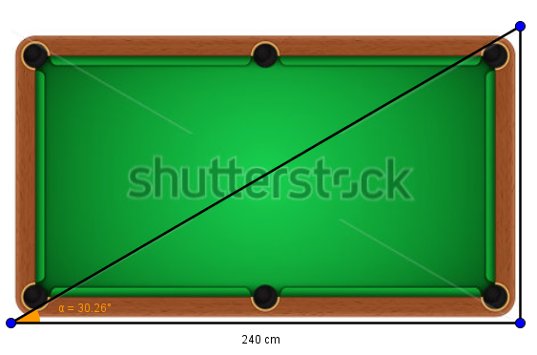
IMG02 | ver descripción de la imagen | Recurso M101 | Fotografía | Contenido | MA_10_02_CO_REC210_IMG02n.png | 286 x 286 px | MA_10_02_CO_REC210_IMG02a.png | 500 x 500 px | triángulo rectángulo con valores precisos, imagen de la pregunta 2 | 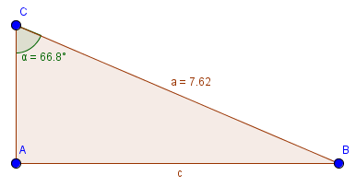
IMG03 | ver descripción de la imagen | Recurso M101 | Fotografía | Contenido | MA_10_02_CO_REC210_IMG03n.png | 286 x 286 px | MA_10_02_CO_REC210_IMG03a.png | 500 x 500 px | triángulo rectángulo con valores precisos, imagen de la pregunta 3 | 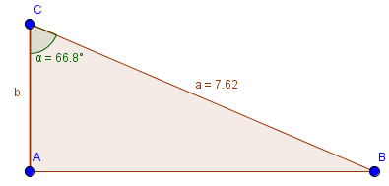
IMG04 | ver descripción de la imagen | Recurso M101 | Fotografía | Contenido | MA_10_02_CO_REC210_IMG04n.png | 286 x 286 px | MA_10_02_CO_REC210_IMG04a.png | 500 x 500 px | rectángulo con valores precisos, imagen de la pregunta 4 | 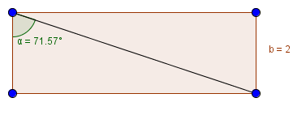
IMG05 | ver descripción de la imagen | Recurso M101 | Fotografía | Contenido | MA_10_02_CO_REC210_IMG05n.png | 286 x 286 px | MA_10_02_CO_REC210_IMG05a.png | 500 x 500 px | rectángulo con valores precisos, imagen de la pregunta 5 | 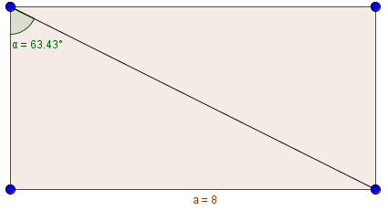
IMG06 | 204495358 | Recurso M101 | Fotografía | Contenido | MA_10_02_CO_REC210_IMG06n.png | 286 x 286 px | MA_10_02_CO_REC210_IMG06a.png | 500 x 500 px | avión volando y medidas precias, imagen de la pregunta 6 | 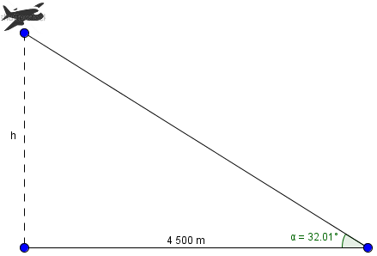
IMG07 | ver descripción de la imagen | Recurso M101 | Fotografía | Contenido | MA_10_02_CO_REC210_IMG07n.png | 286 x 286 px | MA_10_02_CO_REC210_IMG07a.png | 500 x 500 px | triángulo lo con valores precisos, imagen de la pregunta 7 | 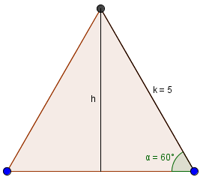
IMG08 | ver descripción de la imagen | Recurso M101 | Fotografía | Contenido | MA_10_02_CO_REC210_IMG08n.png | 286 x 286 px | MA_10_02_CO_REC210_IMG08a.png | 500 x 500 px | triángulo lo con valores precisos, imagen de la pregunta 8 | 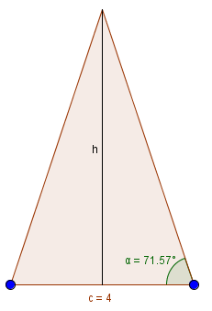
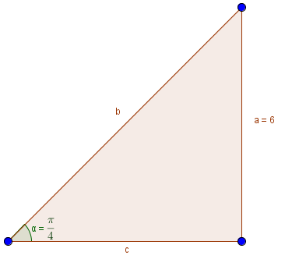
IMG09 | ver descripción de la imagen | Recurso M101 | Fotografía | Contenido | MA_10_02_CO_REC210_IMG09n.png | 286 x 286 px | MA_10_02_CO_REC210_IMG09a.png | 500 x 500 px | triángulo rectángulo con medidas precias, imagen de la pregunta 10

